월간보고서 05월(1호)
계약번호 : 제 000000-0038-3-74 호 |  |  |  |  |  |  |  |  |  |  |  | 문서번호 : 월간용역진도보고서 01호
 |  |  |  |  |  |  |  |  |  |  |  | 개정번호 : Rev. 0
 |  |  |  |  |  |  |  |  |  |  |  | 2026. 09. 04.

 |  |  |  | 2026년 중앙지사 열수송관 비파괴검사용역 단가계약
 |  |  |  | 월간 용역 진도 보고서
 |  |  |  |  |  | 2026년 9월

 |  |  |  |  |  |  |  |  |  |  |  |  |  |  |  |  |  | 중앙지사

 |  |  |  | 【2026년 중앙지사 열수송관 비파괴검사용역 단가계약】 월 간 용 역 진 도 보 고 서 |  |  |  |  |  |  |  |  |  | 문서번호 : 월간용역진도보고서 01호

 |  |  |  |  |  |  |  |  |  |  |  |  |  | 개정번호 : 0

중 앙 지 사 |  |  |  | 목 차 |  |  |  |  |  |  |  |  |  | 쪽 번 호 : 1 of 1

목 차

Section
Number |  |  |  |  |  |  |  | Section Title

1.0 |  |  |  |  |  |  |  | 용역업무 수행일반 현황

2.0 |  |  |  |  |  |  |  | 인원,장비/자재 투입 현황

3.0 |  |  |  |  |  |  |  | 비파괴검사현황

4.0 |  |  |  |  |  |  |  | 용접결함,불량율 현황

5.0 |  |  |  |  |  |  |  | 안전관리활동 및 교육현황

6.0 |  |  |  |  |  |  |  | 방사선안전관리통합정보망 보고

7.0 |  |  |  |  |  |  |  | 사진대지

 |  |  |  | 【2026년 중앙지사 열수송관 비파괴검사용역 단가계약】 월 간 용 역 진 도 보 고 서 |  |  |  |  |  |  |  |  |  | 문서번호 : 월간용역진도보고서 01호

 |  |  |  |  |  |  |  |  |  |  |  |  |  | 개정번호 : 0

중 앙 지 사 |  |  |  | 목 차 |  |  |  |  |  |  |  |  |  | 쪽 번 호 : 1 of 6

1. 용역명

 | 2026년 중앙지사 열배관 비파괴검사용역 단가계약

2. 용역목적

 | 계약기간 중 중앙지사에서 시행하는 열수송관공사 및 열수송관 유지보수공사와 관련된 용접개소에 대해
 | 비파괴검사를 시행, 용접부위의 결함유무를 확인하여 사전에 재해발생 요인을 배제하고, 설비의 품질향상
 | 및 신뢰성 확보를 기하고자 함.

3. 용역현장

 | 중앙지사 관내 열수송관공사(유지보수공사 포함) 현장

4. 용역기간

 | 2026년 08월 05일 ~ 2027년 08월 05일

5. 용역내용

 | 5.1 용역 범위 : 열수송관공사의 완전용입 용접부 중 관경 200A 이상(강관두께 6㎜ 이상)에 대하여
 |  | 위상배열초음파검사(PAUT)를 실시하고 관경 150A 이하(강관두께 6㎜ 미만)의 경우 방사선
 |  | 투과검사(RT)를 실시함을 원칙으로 하고, Fillet 및 Socket 용접부는 액체침투탐상검사(PT) 혹은
 |  | 자분탐상검사(MT)를 실시한다.

 | 5.2 예상물량

 | 구 분 |  |  |  |  |  | 규 격 |  |  |  | 검사물량 |  |  |  | 단위 |  | 비고
 | 위상배열초음파검사(PAUT) |  |  |  |  |  | - |  |  |  | 768 |  |  |  | m |  | 야간물량 포함
 | 방사선투과검사(RT : γ-ray) |  |  |  |  |  | 3 1/3 x 12" |  |  |  | 336 |  |  |  | 매
 |  |  |  |  |  |  | 3 1/3 x 6" |  |  |  | 154 |  |  |  | 매
 | 자분탐상검사(MT) |  |  |  |  |  | - |  |  |  | 27 |  |  |  | m
 | 액체침투탐상검사(PT) |  |  |  |  |  | - |  |  |  | 27 |  |  |  | m

 |  |  |  | 【2026년 중앙지사 열수송관 비파괴검사용역 단가계약】 월 간 용 역 진 도 보 고 서 |  |  |  |  |  |  |  |  |  | 문서번호 : 월간용역진도보고서 01호

 |  |  |  |  |  |  |  |  |  |  |  |  |  | 개정번호 : 0

중 앙 지 사 |  |  |  | 목 차 |  |  |  |  |  |  |  |  |  | 쪽 번 호 : 2 of 6

6. 현장조직도

 |  |  |  |  |  |  |  |  | 현장대리인
 |  |  |  |  |  |  |  |  | 주진철
 |  |  |  |  |  |  |  |  |  |  |  |  |  |  | 방사선안전관리자
 |  |  |  |  |  |  |  |  |  |  |  |  |  |  | 박상태

RT 팀장 |  |  |  |  |  | PT 팀장 |  |  |  |  |  | MT 팀장 |  |  |  |  |  | PAUT 팀장
주진철 |  |  |  |  |  | 권인경 |  |  |  |  |  | 권인경 |  |  |  |  |  | 주진철

RT 검사자 |  |  |  |  |  | PT 검사자 |  |  |  |  |  | MT 검사자 |  |  |  |  |  | PAUT 검사자
우명광 |  |  |  |  |  | 우명광 장승대 |  |  |  |  |  | 우명광 장승대 |  |  |  |  |  | 박광복

 |  |  |  | 【2026년 중앙지사 열수송관 비파괴검사용역 단가계약】 월 간 용 역 진 도 보 고 서 |  |  |  |  |  |  |  |  |  | 문서번호 : 월간용역진도보고서 01호

 |  |  |  |  |  |  |  |  |  |  |  |  |  | 개정번호 : 0

중 앙 지 사 |  |  |  | 1.0 용역업무일반 |  |  |  |  |  |  |  |  |  | 쪽 번 호 : 3 of 6

7. 검사용역의 범위

 | 계약기간 중 중앙지사에서 시행하는 열수송관공사 완전용입 용접부에 대하여 위상배열초음파검사
 | (PAUT) 혹은 방사선투과검사(RT)를 실시하고, Fillet 및 Socket 용접부는 액체침투탐상검사(PT)
 | 혹은 자분탐상검사(MT)를 실시하며, 위상배열초음파검사(PAUT)를 실시한 구간의 경우 검사영상
 | Raw Data를 제출하고 그 외 비파괴검사의 경우 디지털장비(디지털카메라, 필름스케너 등)을 이용하여
 | 비파괴검사 기록을 전자파일화 하여야 한다.

8. 검사원의 자격

가. | 본 검사업무에 투입되는 검사자는 아래의 자격요건을 갖춘 자로서 공사일정에 지장을 주지 않도록
 | 충분한 검사인원을 확보하여 현장에 투입하여야 한다

 | 역무 구분 |  |  |  | 자격기준 |  |  |  |  |  |  |  |  |  |  |  |  | 적용 근거
 | 현장대리인 (책임자) |  |  |  | ○ 다음 각 호중 하나에 해당하는 자격을 갖춘 자 - 국가기술자격법에 따른 비파괴검사 기술사 - 국가기술자격법에 따른 비파괴검사 분야의 기사자격을 취득한 후 비파괴검사 업무를 5년 이상 수행한 자 - 국가기술자격법에 따른 비파괴검사 분야의 산업기사자격을 취득한 후 비파괴검사 업무를 8년 이상 수행한 자 ※ 상기의 비파괴검사 분야는 과업에 포함되어 있는 검사방법(PAUT, RT, MT, PT)에 한정한다. |  |  |  |  |  |  |  |  |  |  |  |  | 비파괴검사법 제13조
 | 판독자 |  | PAUT |  | ○ 경제협력개발기구(OECD) 회원국가 중 국제표준화기구(ISO)의 비파괴검사 관련 규격(ISO 9712)를 채택한 기관으로부터 UT LEVEL II와 PAUT LEVEL II 이상의 자격을 모두 취득한 자 |  |  |  |  |  |  |  |  |  |  |  |  | 비파괴검사법 시행령 제11조, 열공급시설의 검사기준 제31조
 |  |  | RT |  | ○ 다음 각 호중 하나에 해당하는 자격을 갖춘 자 - 방사선비파괴검사 기사를 취득한 후 현장 경험 3년 이상인 자 - 방사선비파괴검사 산업기사를 취득한 후 현장 경험 7년 이상인 자 |  |  |  |  |  |  |  |  |  |  |  |  | 비파괴검사 표준품셈 준용
 |  |  | MT, PT |  | ○ 국가기술자격법에 의한 기술자격 및 이에 준하는 자격 소지자 |  |  |  |  |  |  |  |  |  |  |  |  | 비파괴검사법 제13조
 | 검사자 |  | PAUT |  | ○ 경제협력개발기구(OECD) 회원국가 중 국제표준화기구(ISO)의 비파괴검사 관련 규격(ISO 9712)를 채택한 기관으로부터 UT LEVEL II와 PAUT LEVEL I 이상의 자격을 모두 취득한 자 |  |  |  |  |  |  |  |  |  |  |  |  | 비파괴검사법 시행령 제11조, 열공급시설의 검사기준 제31조
 |  |  | RT |  | ○ 다음 각 호중 하나에 해당하는 자격을 갖춘 자 - 국가기술자격법에 의하여 방사선투과검사 산업기사 이상의 자격을 취득한 자 - 원자력안전법에 따른 방사성동위원소취급자일반면허(RI) 또는 방사선취급감독자(SRI) 면허를 취득한 자 - 원자력안전법 제106조에 따른 방사선작업종사자교육을 받은 자 - 방사선투과검사 경력 3년 이상이거나, 방사선비파괴검사 산업기사 이상의 자격을 취득한 자 |  |  |  |  |  |  |  |  |  |  |  |  | 비파괴검사법 제13조, 비파괴검사법 시행령 제11조, 방사선 안전관리 등의 기술기준에 관한 규칙 제58조
 |  |  | MT, PT |  | ○ 국가기술자격법에 의한 기술자격 및 이에 준하는 자격 소지자 |  |  |  |  |  |  |  |  |  |  |  |  | 비파괴검사법 제13조
 | 검사보조자 |  |  |  | ○ 해당 검사 분야별 국가기술자격법에 의한 기술자격 및 이에 준하는 자격 소지자 |  |  |  |  |  |  |  |  |  |  |  |  | 비파괴검사법 제13조
나. | 배치되는 검사자 및 검사보조자가 열수송관 현장경험이 없을 경우 , 최소 1개월 이상 열수송관공사 현장
 | 검사작업 입회를 통해 건설현장안전에 대한 경험을 쌓은 후 작업에 투입되어야 한다.
 |  |  |  | 【2026년 중앙지사 열수송관 비파괴검사용역 단가계약】 월 간 용 역 진 도 보 고 서 |  |  |  |  |  |  |  |  |  | 문서번호 : 월간용역진도보고서 01호

 |  |  |  |  |  |  |  |  |  |  |  |  |  | 개정번호 : 0

중 앙 지 사 |  |  |  | 1.0 용역업무일반 |  |  |  |  |  |  |  |  |  | 쪽 번 호 : 3 of 6

9. 기술 관리

 | 본 비파괴검사의 검사방법 및 판정 기준은 다음의 적용규격에 따라 시행한다.
가. 위상배열초음파검사(PAUT)
 | 1) 본 PAUT 검사방법 및 판정 기준은 다음의 적용규격에 따라 시행한다.
구 분 |  |  |  | 적용 표준 |  |  |  |  |  |  |  |  |  | 비고
품질등급 |  |  |  | KS B ISO 5817
검사기준 |  |  |  | KS B ISO 13588 |  |  |  |  |  |  |  |  |  | 용역기간 중, 관련 규정 및 시방서 개정 등으로 적용 표준이 변경·추가되는 경우, 발주자와 협의하여 신규 표준 적용 가능
허용레벨 (합격등급) |  |  |  | KS B ISO 19285
장비의 검교정 |  |  |  | KS B ISO 18563-1(기기) KS B ISO 18563-2(탐촉자) KS B ISO 18563-3(결합 시스템)

 | 2) 상기 표에 제시된 ISO표준의 적용은 다음의 기준을 따른다.
 |  | - ISO표준은 최신 판본을 적용하여야 한다.
 |  | - KS ISO(국문), ISO(영문)순서로 적용한다.
 |  | - PAUT 전용 표준을 우선 적용하며, PAUT 전용 표준이 없을 시 초음파검사 기준을 준용할 수 있다. |  |  |  |  |  |  |  |  |  |  |  |  |  |  |  |  |  |  |  |  | - PAUT 전용 표준을 우선 적용하며, PAUT 전용 표준이 없을 시 초음파검사 기준을 준용할 수 있다.

 | 3) 위상배열초음파검사(PAUT)를 수행하는 열수송관의 경우 KS B ISO 19285 (용접부의 비파괴검사
 | -위상배열 초음파탐상검사(PAUT)-허용레벨)의 허용레벨 3이상으로 한다.

나. 방사선투과검사(RT)
 | 1) 지역난방용 배관, 탱크류, 열수송관 및 맹판제거용 작업구 용접부는 KS B 0845 (강 용접 이음부의
 | 방사선투과검사)의 2류 이상으로 한다.

 | 2) 집단에너지 시설의 기술기준 및 열공급 시설의 검사기준(산업통상자원부 고시 제2020-216호)
 | 제3절 열수송시설의 사용전검사에 적합해야 한다.

다. 액체침투탐상검사(PT)
 | 1) KS B 0816 (침투탐상검사 방법 및 침투 지시의 분류)의 검사방법을 적용하되, 판정기준은 시험부위의
 | 어떠한 결함에 대해서도 보수 후 재시험을 실시한다.

 |  |  |  | 【2026년 중앙지사 열수송관 비파괴검사용역 단가계약】 월 간 용 역 진 도 보 고 서 |  |  |  |  |  |  |  |  |  | 문서번호 : 월간용역진도보고서 01호

 |  |  |  |  |  |  |  |  |  |  |  |  |  | 개정번호 : 0

중 앙 지 사 |  |  |  | 1.0 용역업무일반 |  |  |  |  |  |  |  |  |  | 쪽 번 호 : 5 of 6

라. 자분탐상검사(MT)
 | 1) KS D 0213 (강자성 재료의 자분탐상검사 방법 및 자분 모양의 분류)의 검사방법을 적용하되,
 | 판정기준은 시험부위의 어떠한 결함에 대해서도 보수 후 재시험을 실시한다.

마. 불연속적인 용접과 균열발생, 융착불량과 용입불량이 발견된 모든 경우는 등급구분에 상관없이 불합격
처리한다.

10. 기술 관리

가. | 검사수량 및 위치는 발주자의 감독원이 지정하며, 본 계약상대자가 임의로 촬영 또는 검사한 물량에
 | 대해서는 인정하지 않는다.

나. | 계약상대자의 검사방법이 부적당하거나 위상배열초음파검사(PAUT) 데이터 수집용 SD카드
 | 결함으로 인하여 재검사하여야 하는 경우에는 계약상대자의 부담으로 한다.

다. | 비파괴검사 결과의 최종판정 및 조치는 발주자의 결정에 따르며, 검사방법, 작업여건 및 방사성동위
 | 원소의 투과능력을 감안하여 사전에 감독자와 협의 후 가장 최선의 방법으로 작업을 수행하여야 한다

라. | 위상배열초음파검사(PAUT) 위치 및 인식기호는 혼돈되지 않도록 용접번호, 검사 연월일, 용접사 번호를
 | 표기하여 디지털카메라에 촬영되도록 표식 기호을 넣은 후 사진촬영 하여야 한다.

마. | 검사 완료된 위상배열초음파검사(PAUT) 결과에 대하여 2일 이내에 각각 보고서가 첨부되어 용접 번호를
 | 명시하여 바인더로 철한 후 제출하고, 각 구간별 시험부분 목록 및 용접번호를 넣어 촬영개소를
 | 그림으로 표시하여 제출해야 한다.

바. | 방사선투과검사(RT) 필름의 위치 및 인식기호는 혼돈되지 않도록 용접번호, 촬영 연월일, 촬영방법,
 | 용접사 번호를 표기하여 필름에 촬영되도록 용접물상에 표식 기호을 넣은 후 촬영하여야 한다.

사. | 필름의 규격은 3 ⅓ x 17", 3 ⅓ x 12", 3 ⅓ x 6"사용을 원칙으로 하며 발주자 감독원과 협의하여
 | 변경할 수도 있다.

아. | 필름의 농도는 1.0 - 4.0 이하로 한다.

자. | 투과도계의 최소선지름은 125A이상은 0.25㎜, 100A이하는 0.20㎜를 기준으로 한다.

차. | 용접이 완료된 열수송관의 두 종축 용접선 간격이 원주의 거리로 공칭벽 두께의 12배 이상(단, 180°를 넘지
 | 않는다)이어야 하며 미만일 경우 감독원에게 즉시 보고 후 절단하여 재시공될 수 있도록 조치하여야 한다.

카. | 검사 완료 후 불합격된 동일부위의 보수는 2회 이상을 시행할 수 없으며(1회까지 시행), 2회 이상의 보수를
 | 요하는 부위는 절단하여 재시공할 수 있도록 감독원에게 보고 및 조치하고 이는 비파괴검사 보고서 등에
 | 기록되어야 한다. 이때 보수부위 절단 시는 절단 부위에서 50cm 이상 이격하여 절단하여야 한다.

 |  |  |  | 【2026년 중앙지사 열수송관 비파괴검사용역 단가계약】 월 간 용 역 진 도 보 고 서 |  |  |  |  |  |  |  |  |  | 문서번호 : 월간용역진도보고서 01호

 |  |  |  |  |  |  |  |  |  |  |  |  |  | 개정번호 : 0

중 앙 지 사 |  |  |  | 1.0 용역업무일반 |  |  |  |  |  |  |  |  |  | 쪽 번 호 : 6 of 6

타. | 액체침투탐상검사(P.T)에 사용되는 재료는 다음과 같다

 | (1) 침투액 : 용제 제거성 염색 침투액
 | (2) 현상제 : 속건식 현상제
 | (3) 세척제 : 제거처리 용제

파. | 자분탐상검사MT)에 사용되는 재료는 다음과 같다
 | (1) 자분 : 시험에 사용되는 강자성체의 미분말
 | (2) 백색페인트
 | (3) 자분탐상기(휴대용)

하. | 방사선투과검사(RT) 촬영기법은 외부선원법에 의한 이중벽 단상 촬영법을 시행하며, 용접공정에
 | 지장이 없는 방법을 택하여야 한다.

거. | 위상배열초음파검사(PAUT)에 사용되는 검사장비의 최소사양은 다음과 같다.
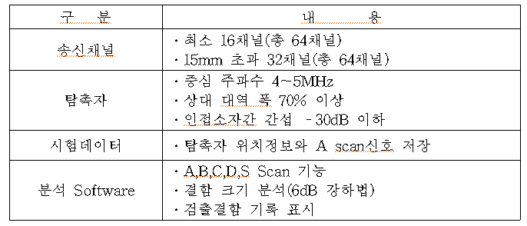

너. | 한국에너지공단 및 발주처에서 위상배열초음파검사(PAUT) Raw Data를 확인할 수 있는 Freeware Version의
 | Viewer Program을 확보할 수 없는 경우 계약상대자는 검사결과 확인 및 검증을 위한 Program 1set를
 | 용역기간 동안 제공해야 한다.

 |  |  |  | 【2026년 중앙지사 열수송관 비파괴검사용역 단가계약】 월 간 용 역 진 도 보 고 서 |  |  |  |  |  |  |  |  |  | 문서번호 : 월간용역진도보고서 01호

 |  |  |  |  |  |  |  |  |  |  |  |  |  | 개정번호 : 0

중 앙 지 사 |  |  |  | 2.0 인원, 장비 투입현황 |  |  |  |  |  |  |  |  |  | 쪽 번 호 : 1 of 2

1.0 인원 투입현황

기술인력 투입계획서
순 | 성명 |  | 담당업무 |  |  | 경력 |  |  | 자격사항 |  |  |  |  | 취득년월일 |  |  |  |  | 비고
1 | 추진철 |  | 현장대리인 RT 팀장 PAUT 팀장 |  |  | 19년 2개월 |  |  | 기사(UT) 기사(RT) ISO9712 LEVEL II (UT-PA) |  |  |  |  | 2007.06.04(UT) 2008.12.15(RT) 2023.10.08(PA)
2 | 박상태 |  | 방사선안전관리자 |  |  | 10개월 |  |  | 기능사(PT) 기능사(MT) RI일반면허 |  |  |  |  | 2026.09.26(PT) 2026.09.26(MT) 2026.04.29(RI)
3 | 우명광 |  | RT 검사자 PT 검사자 MT 검사자 |  |  | 9년 6개월 |  |  | 산업기사(PT) 기능사(RT) 기능사(UT) 기능사(MT) |  |  |  |  | 2017.06.09(RT) 2017.01.09(UT) 2017.03.31(MT) 2018.05.28(PT)
4 | 권인경 |  | PT 팀장 MT 팀장 |  |  | 27년 7개월 |  |  | 기사(RT) 기사(UT) 기사(MT) 기사(PT) |  |  |  |  | 1998.12.21(RT) 2010.05.28(UT) 2013.05.31(MT) 2011.06.10(PT)
5 | 박광복 |  | PAUT 검사자 |  |  | 20년 2개월 |  |  | ISO9712 LEVEL II (UT-PA) 기사(RT) 기사(UT) 기사(MT) 기사(PT) |  |  |  |  | 2026.04.14(PA) 2014.05.30(RT) 2012.06.01(UT) 2009.06.01(MT) 2006.06.05(PT)
6 | 장승대 |  | PT 검사자 MT 검사자 |  |  | 1년 3개월 |  |  | 기능사(PT) 기능사(MT) 기능사(UT) |  |  |  |  | 2026.04.11(PT) 2026.04.11(MT) 2026.06.27(UT)

 |  |  |  | 【2026년 중앙지사 열수송관 비파괴검사용역 단가계약】 월 간 용 역 진 도 보 고 서 |  |  |  |  |  |  |  |  |  | 문서번호 : 월간용역진도보고서 01호

 |  |  |  |  |  |  |  |  |  |  |  |  |  | 개정번호 : 0

중 앙 지 사 |  |  |  | 2.0 인원, 장비 투입현황 |  |  |  |  |  |  |  |  |  | 쪽 번 호 : 2 of 2

2.0 장비 투입현황

장비투입 계획서
구분 |  | 품 명 |  |  |  | 규 격 |  |  |  |  |  | 수량 |  | 투입시기 |  |  |  | 비 고
RT |  | Film Viewer |  |  |  | DF-2C15 Pico View-P35 |  |  |  |  |  | 1 |  | 공정상황에 따라 적시투입
 |  | γ-ray |  |  |  | TEN660 880 |  |  |  |  |  | 2 |  | 〃
 |  | 개인방호장비 |  |  |  | 알람모니터 TLB |  |  |  |  |  | 13 |  | 〃
 |  | 방사선측정기 |  |  |  |  |  |  |  |  |  | 2
PAUT |  | Software |  |  |  |  |  |  |  |  |  | 1
 |  | 스캐너 |  |  |  | Cobra Scanner |  |  |  |  |  | 1
 |  | 스캐너 |  |  |  | Jireh Microbe-2Probe Weld Scanner |  |  |  |  |  | 1 |  | 〃
 |  | 스캐너 |  |  |  | Jireh Microbe-2Probe Weld Scanner |  |  |  |  |  | 1 |  | 〃
 |  | 초음파 장비 |  |  |  | OmniScan MX2 MX3 |  |  |  |  |  | 1 |  | 〃
 |  | 탐촉자 |  |  |  | 7.5CCEV35-A15 |  |  |  |  |  | 1 |  | 〃
 |  | 탐촉자 |  |  |  | 5L16-A10 |  |  |  |  |  | 1 |  | 〃
PT |  | 시험편 |  |  |  | A형 |  |  |  |  |  | 1 |  | 〃
 |  | 조도계 |  |  |  | TES 1330A |  |  |  |  |  | 1 |  | 〃
 |  | 표면온도계 |  |  |  | TES1300 |  |  |  |  |  | 1 |  | 〃
MT |  | MT장비 |  |  |  | YOKE |  |  |  |  |  | 1 |  | 〃
 |  | 시험편 |  |  |  | A1 |  |  |  |  |  | 1 |  | 〃
 |  |  |  | 【2026년 중앙지사 열수송관 비파괴검사용역 단가계약】 월 간 용 역 진 도 보 고 서 |  |  |  |  |  |  |  |  |  | 문서번호 : 월간용역진도보고서 01호

 |  |  |  |  |  |  |  |  |  |  |  |  |  | 개정번호 : 0

중 앙 지 사 |  |  |  | 3.0 비파괴검사현황 |  |  |  |  |  |  |  |  |  | 쪽 번 호 : 1 of 4

1.0 비파괴검사물량 집계표
 | 1.1 비파괴검사 물량표
방법 |  | 규격 |  |  | 예상량 |  | 전월 누계 |  | 금월 작업 |  | 총 누계 |  | 공정률(%) |  | 불량 |  | 불량률(%) |  | 비고
PAUT |  | 300A이상 |  |  | 121 |  | - |  | 46.7726 |  | 46.7726 |  | 38.7 |  | -
 |  | 300A이상-야간 |  |  | 584 |  | - |  | - |  | - |  |  |  | -
 |  | 250A |  |  | 4 |  | - |  | - |  | - |  |  |  | -
 |  | 200A |  |  | 4 |  | - |  | - |  | - |  |  |  | -
 |  | 200A-야간 |  |  | 2 |  | - |  | - |  | - |  |  |  | -
 |  | 소계 |  |  | 715 |  | - |  | 46.7726 |  | 46.7726 |  | 6.5 |  | -
RT |  | 150A~100A |  |  | 293 |  | - |  | - |  | - |  |  |  | -
 |  | 150A~100A-야간 |  |  | 43 |  | - |  | - |  | - |  |  |  | -
 |  | 80A이하 |  |  | 105 |  | - |  | - |  | - |  |  |  | -
 |  | 80A이하-야간 |  |  | 49 |  | - |  | - |  | - |  |  |  | -
 |  | 소계 |  |  | 490 |  | - |  | - |  | - |  |  |  | -
MT |  | 전체(주간) |  |  | 26 |  | - |  | - |  | - |  |  |  | -
 |  | 전체(야간) |  |  | - |  | - |  | - |  | - |  |  |  | -
PT |  | 전체(주간) |  |  | 26 |  | - |  | - |  | - |  |  |  | -
 |  | 전체(야간) |  |  | - |  | - |  | - |  | - |  |  |  | -

 | 1.2 SECTION별 검사현황
 | 1.2.1 위상배열초음파탐상검사
업체 | 순번 | Section |  | Line No. |  |  |  | 관경 |  | 용접개소 |  | 규격 |  | 단위 | PAUT 길이 |  |  |  |  | 비고
 |  |  |  |  |  |  |  |  |  |  |  |  |  |  | ORI' | RE' |  | TOTAL
GS네오텍 | 1 | Sec.13-2 |  | JA2026-013-013-0-2-400A |  |  |  | 400A |  | 16 |  |  |  | m | 20.4272 |  |  | 20.4272 |  | 주간
GS네오텍 | 2 | Sec.08 |  | JA2026-013-08-0-0-300A |  |  |  | 300A |  | 4 |  |  |  | m | 4.0024 |  |  | 4.0024 |  | 주간
GS네오텍 | 3 | Sec.012 |  | JA2026-013-012-0-1-700A |  |  |  | 700A |  | 10 |  |  |  | m | 22.3430 |  |  | 22.3430 |  | 주간
[GS네오텍 소계] |  |  |  |  |  |  |  |  |  | 30 |  |  |  |  | 46.7726 |  |  | 46.7726
TOTAL |  |  |  |  |  |  |  |  |  |  |  |  |  |  | 46.7726 |  |  | 46.7726

 | 1.2.2 자분탐상검사
업체 | 순번 | Section |  | Line No. |  |  |  | 관경 |  | 용접개소 |  | 규격 |  | 단위 | MT 길이 |  |  |  |  | 비고
 |  |  |  |  |  |  |  |  |  |  |  |  |  |  | ORI' | RE' |  | TOTAL
해당 월 검사실적 없음
TOTAL |  |  |  |  |  |  |  |  |  |  |  |  |  |  | 0 |  |  | 0

 |  |  |  | 【2026년 중앙지사 열수송관 비파괴검사용역 단가계약】 월 간 용 역 진 도 보 고 서 |  |  |  |  |  |  |  |  |  | 문서번호 : 월간용역진도보고서 01호

 |  |  |  |  |  |  |  |  |  |  |  |  |  | 개정번호 : 0

중 앙 지 사 |  |  |  | 3.0 비파괴검사현황 |  |  |  |  |  |  |  |  |  | 쪽 번 호 : 2 of 4

 | 1.2.3 방사선투과검사
업체 | 순번 | Section |  | Line No. |  |  |  | 관경 |  | 용접개소 |  | 규격 |  | 단위 | 촬영매수 |  |  |  |  | 비고
 |  |  |  |  |  |  |  |  |  |  |  |  |  |  | ORI' | RE' |  | TOTAL
해당 월 검사실적 없음
TOTAL |  |  |  |  |  |  |  |  |  |  |  |  |  |  | 0 |  |  | 0

 | 1.2.4 침투탐상검사
업체 | 순번 | Section |  | Line No. |  |  |  | 관경 |  | 용접개소 |  | 규격 |  | 단위 | PT 길이 |  |  |  |  | 비고
 |  |  |  |  |  |  |  |  |  |  |  |  |  |  | ORI' | RE' |  | TOTAL
해당 월 검사실적 없음
TOTAL |  |  |  |  |  |  |  |  |  |  |  |  |  |  | 0 |  |  | 0

2.0 비파괴검사세부현황
 | 2.1 비파괴검사 세부현황(PAUT)
업체 | 순번 | Section |  | Line No. |  |  |  | 관경 |  | 용접개소 |  | 규격 |  | 단위 | PAUT 길이 |  |  |  |  | 비고
 |  |  |  |  |  |  |  |  |  |  |  |  |  |  | ORI' | RE' |  | TOTAL
GS네오텍 | 1 | Sec.13-2 |  | JA2026-013-013-0-2-400A |  |  |  | 400A |  | 1 |  |  |  | m | 1.2767 |  |  | 1.2767 |  | 주간
GS네오텍 | 2 | Sec.13-2 |  | JA2026-013-013-0-2-400A |  |  |  | 400A |  | 1 |  |  |  | m | 1.2767 |  |  | 1.2767 |  | 주간
GS네오텍 | 3 | Sec.13-2 |  | JA2026-013-013-0-2-400A |  |  |  | 400A |  | 1 |  |  |  | m | 1.2767 |  |  | 1.2767 |  | 주간
GS네오텍 | 4 | Sec.13-2 |  | JA2026-013-013-0-2-400A |  |  |  | 400A |  | 1 |  |  |  | m | 1.2767 |  |  | 1.2767 |  | 주간
GS네오텍 | 5 | Sec.13-2 |  | JA2026-013-013-0-2-400A |  |  |  | 400A |  | 1 |  |  |  | m | 1.2767 |  |  | 1.2767 |  | 주간
GS네오텍 | 6 | Sec.13-2 |  | JA2026-013-013-0-2-400A |  |  |  | 400A |  | 1 |  |  |  | m | 1.2767 |  |  | 1.2767 |  | 주간
GS네오텍 | 7 | Sec.13-2 |  | JA2026-013-013-0-2-400A |  |  |  | 400A |  | 1 |  |  |  | m | 1.2767 |  |  | 1.2767 |  | 주간
GS네오텍 | 8 | Sec.13-2 |  | JA2026-013-013-0-2-400A |  |  |  | 400A |  | 1 |  |  |  | m | 1.2767 |  |  | 1.2767 |  | 주간
GS네오텍 | 9 | Sec.13-2 |  | JA2026-013-013-0-2-400A |  |  |  | 400A |  | 1 |  |  |  | m | 1.2767 |  |  | 1.2767 |  | 주간
GS네오텍 | 10 | Sec.13-2 |  | JA2026-013-013-0-2-400A |  |  |  | 400A |  | 1 |  |  |  | m | 1.2767 |  |  | 1.2767 |  | 주간
GS네오텍 | 11 | Sec.13-2 |  | JA2026-013-013-0-2-400A |  |  |  | 400A |  | 1 |  |  |  | m | 1.2767 |  |  | 1.2767 |  | 주간
GS네오텍 | 12 | Sec.13-2 |  | JA2026-013-013-0-2-400A |  |  |  | 400A |  | 1 |  |  |  | m | 1.2767 |  |  | 1.2767 |  | 주간
GS네오텍 | 13 | Sec.13-2 |  | JA2026-013-013-0-2-400A |  |  |  | 400A |  | 1 |  |  |  | m | 1.2767 |  |  | 1.2767 |  | 주간
GS네오텍 | 14 | Sec.13-2 |  | JA2026-013-013-0-2-400A |  |  |  | 400A |  | 1 |  |  |  | m | 1.2767 |  |  | 1.2767 |  | 주간
GS네오텍 | 15 | Sec.13-2 |  | JA2026-013-013-0-2-400A |  |  |  | 400A |  | 1 |  |  |  | m | 1.2767 |  |  | 1.2767 |  | 주간
GS네오텍 | 16 | Sec.13-2 |  | JA2026-013-013-0-2-400A |  |  |  | 400A |  | 1 |  |  |  | m | 1.2767 |  |  | 1.2767 |  | 주간
GS네오텍 | 17 | Sec.08 |  | JA2026-013-08-0-0-300A |  |  |  | 300A |  | 1 |  |  |  | m | 1.0006 |  |  | 1.0006 |  | 주간
GS네오텍 | 18 | Sec.08 |  | JA2026-013-08-0-0-300A |  |  |  | 300A |  | 1 |  |  |  | m | 1.0006 |  |  | 1.0006 |  | 주간
GS네오텍 | 19 | Sec.08 |  | JA2026-013-08-0-0-300A |  |  |  | 300A |  | 1 |  |  |  | m | 1.0006 |  |  | 1.0006 |  | 주간
GS네오텍 | 20 | Sec.08 |  | JA2026-013-08-0-0-300A |  |  |  | 300A |  | 1 |  |  |  | m | 1.0006 |  |  | 1.0006 |  | 주간
GS네오텍 | 21 | Sec.012 |  | JA2026-013-012-0-1-700A |  |  |  | 700A |  | 1 |  |  |  | m | 2.2343 |  |  | 2.2343 |  | 주간
GS네오텍 | 22 | Sec.012 |  | JA2026-013-012-0-1-700A |  |  |  | 700A |  | 1 |  |  |  | m | 2.2343 |  |  | 2.2343 |  | 주간
 |  |  |  | 【2026년 중앙지사 열수송관 비파괴검사용역 단가계약】 월 간 용 역 진 도 보 고 서 |  |  |  |  |  |  |  |  |  | 문서번호 : 월간용역진도보고서 01호

 |  |  |  |  |  |  |  |  |  |  |  |  |  | 개정번호 : 0

중 앙 지 사 |  |  |  | 3.0 비파괴검사현황 |  |  |  |  |  |  |  |  |  | 쪽 번 호 : 3 of 4

 | 2.1 비파괴검사 세부현황(PAUT) (계속)
업체 | 순번 | Section |  | Line No. |  |  |  | 관경 |  | 용접개소 |  | 규격 |  | 단위 | PAUT 길이 |  |  |  |  | 비고
 |  |  |  |  |  |  |  |  |  |  |  |  |  |  | ORI' | RE' |  | TOTAL
GS네오텍 | 23 | Sec.012 |  | JA2026-013-012-0-1-700A |  |  |  | 700A |  | 1 |  |  |  | m | 2.2343 |  |  | 2.2343 |  | 주간
GS네오텍 | 24 | Sec.012 |  | JA2026-013-012-0-1-700A |  |  |  | 700A |  | 1 |  |  |  | m | 2.2343 |  |  | 2.2343 |  | 주간
GS네오텍 | 25 | Sec.012 |  | JA2026-013-012-0-1-700A |  |  |  | 700A |  | 1 |  |  |  | m | 2.2343 |  |  | 2.2343 |  | 주간
GS네오텍 | 26 | Sec.012 |  | JA2026-013-012-0-1-700A |  |  |  | 700A |  | 1 |  |  |  | m | 2.2343 |  |  | 2.2343 |  | 주간
GS네오텍 | 27 | Sec.012 |  | JA2026-013-012-0-1-700A |  |  |  | 700A |  | 1 |  |  |  | m | 2.2343 |  |  | 2.2343 |  | 주간
GS네오텍 | 28 | Sec.012 |  | JA2026-013-012-0-1-700A |  |  |  | 700A |  | 1 |  |  |  | m | 2.2343 |  |  | 2.2343 |  | 주간
GS네오텍 | 29 | Sec.012 |  | JA2026-013-012-0-1-700A |  |  |  | 700A |  | 1 |  |  |  | m | 2.2343 |  |  | 2.2343 |  | 주간
GS네오텍 | 30 | Sec.012 |  | JA2026-013-012-0-1-700A |  |  |  | 700A |  | 1 |  |  |  | m | 2.2343 |  |  | 2.2343 |  | 주간
TOTAL |  |  |  |  |  |  |  |  |  |  |  |  |  |  | 46.7726 |  |  | 46.7726

 |  |  |  | 【2026년 중앙지사 열수송관 비파괴검사용역 단가계약】 월 간 용 역 진 도 보 고 서 |  |  |  |  |  |  |  |  |  | 문서번호 : 월간용역진도보고서 01호

 |  |  |  |  |  |  |  |  |  |  |  |  |  | 개정번호 : 0

중 앙 지 사 |  |  |  | 3.0 비파괴검사현황 |  |  |  |  |  |  |  |  |  | 쪽 번 호 : 4 of 4

2.0 비파괴검사세부현황
 | 2.2 비파괴검사 세부현황(MT)
업체 | 순번 | Section |  | Line No. |  |  |  | 관경 |  | 용접개소 |  | 규격 |  | 단위 | MT 길이 |  |  |  |  | 비고
 |  |  |  |  |  |  |  |  |  |  |  |  |  |  | ORI' | RE' |  | TOTAL
해당 월 검사실적 없음
TOTAL |  |  |  |  |  |  |  |  |  |  |  |  |  |  | 0 |  |  | 0

 | 2.3 비파괴검사 세부현황(RT)
업체 | 순번 | Section |  | Line No. |  |  |  | 관경 |  | 용접개소 |  | 규격 |  | 단위 | 촬영매수 |  |  |  |  | 비고
 |  |  |  |  |  |  |  |  |  |  |  |  |  |  | ORI' | RE' |  | TOTAL
해당 월 검사실적 없음
TOTAL |  |  |  |  |  |  |  |  |  |  |  |  |  |  | 0 |  |  | 0

 | 2.4 비파괴검사 세부현황(PT)
업체 | 순번 | Section |  | Line No. |  |  |  | 관경 |  | 용접개소 |  | 규격 |  | 단위 | PT 길이 |  |  |  |  | 비고
 |  |  |  |  |  |  |  |  |  |  |  |  |  |  | ORI' | RE' |  | TOTAL
해당 월 검사실적 없음
TOTAL |  |  |  |  |  |  |  |  |  |  |  |  |  |  | 0 |  |  | 0

 |  |  |  | 【2026년 중앙지사 열수송관 비파괴검사용역 단가계약】 월 간 용 역 진 도 보 고 서 |  |  |  |  |  |  |  |  |  | 문서번호 : 월간용역진도보고서 01호

 |  |  |  |  |  |  |  |  |  |  |  |  |  | 개정번호 : 0

중 앙 지 사 |  |  |  | 4.0 용접결함,불량율 현황 |  |  |  |  |  |  |  |  |  | 쪽 번 호 : 1 of 1

1.0 용접사별 불량현황
 | 1.1 방사선투과검사 불량율
용접사 |  | 발생 결함 내역 |  |  |  |  |  |  |  |  |  |  |  | 불합격부 재검사 물량(A) | 당초 시공물량 (B) | 용접 불량율 (A/B%)
ID | 성명 | P | SI | LF | P | RC | EC | EP | TI | IUC | EUC | G | M
당월 해당 공정 검사 실적 없음
총계

 | 1.2 위상배열초음파탐상검사 불량율
용접사 |  | 발생 결함 내역 |  |  |  |  |  |  |  |  |  |  |  | 불합격부 재검사 물량(A) | 당초 시공물량 (B) | 용접 불량율 (A/B%)
ID | 성명 | P | SI | LF | P | RC | EC | EP | TI | IUC | EUC | G | M
W-2023-A-12 | 황성철 |  |  |  |  |  |  |  |  |  |  |  |  | 0 | 2.0012 | 0.00%
W-2023-A-13 | 선성문 |  |  |  |  |  |  |  |  |  |  |  |  | 0 | 12.2148 | 0.00%
W-2023-A-25 | 이종근 |  |  |  |  |  |  |  |  |  |  |  |  | 0 | 10.2136 | 0.00%
W-2024-A-28 |  |  |  |  |  |  |  |  |  |  |  |  |  | 0 | 11.1715 | 0.00%
W-2024-A-36 |  |  |  |  |  |  |  |  |  |  |  |  |  | 0 | 11.1715 | 0.00%
총계 |  |  |  |  |  |  |  |  |  |  |  |  |  | 0 | 46.7726 | 0.00%

 |  |  |  | 【2026년 중앙지사 열수송관 비파괴검사용역 단가계약】 월 간 용 역 진 도 보 고 서 |  |  |  |  |  |  |  |  |  | 문서번호 : 월간용역진도보고서 01호

 |  |  |  |  |  |  |  |  |  |  |  |  |  | 개정번호 : 0

중 앙 지 사 |  |  |  | 5.0 안전관리활동 및 교육현황 |  |  |  |  |  |  |  |  |  | 쪽 번 호 : 1 of 1

1.0 안전관리

가. | 방사선투과검사 촬영 작업 시에는 작업자 및 행인의 안전을 위하여 충분한 거리에 안전표지 및 경고등
 | 설치와 원자력안전법 및 방사선 안전관리 등의 기술기준에 관한 규칙 등 관련 법령에 합당한 안전조치를
 | 강구하여야 하며, 특히, 외부방사선량률이 시간당 10마이크로시버트(μSv)를 초과하는 구역에 대하여 작업장
 | 출입을 관리하고, 시간당 1마이크로시버트(μSv)를 초과하는 구역에 대하여 일반인의 접근여부를
 | 감시하여야 한다.

나. | 구간별 최초 검사 시 안전감시구역 설정을 위한 선량측정을 실시하고 일반인 및 작업자 선량 관리기준
 | 준수를 위한 조치를 취한 후 검사를 진행하여야 한다.

다. | 검사 시 사용하는 방사성동위원소는 Se-75로 반영되어 있으며, 방사선투과검사 대상물에는
 | 2.22 테라베크렐(Tbq) 이하의 Se-75를 사용하여야 한다. 또한 작업장 개설 신고 시 현장상황을 고려하여
 | 방사선량을 선정하여야 한다.

라. | 방사선 취급부주의 등 계약상대자의 책임으로 발생한 모든 재해에 대한 민․형사상 책임은
 | 계약상대자에게 있다

라. | 촬영 시 동위원소 조사방향 외 차폐를 위한 콜리메터는 텅스텐 20㎜ 동등 이상의 규격을
 | 사용하여야 하며, 관경별 최대각도는 아래와 같다

 | 관경 |  |  |  | 종방향 |  |  |  | 횡방향
 | 200A 미만 |  |  |  | 40도 |  |  |  | 90도

마. | 계약상대자는 원자력안전법에 따라 발주자의 원자력안전위원회 일일작업보고에 필요한 자
 | 료 제출에 협조하여야 한다.

바. | 방사선 취급부주의 등 계약상대자의 책임으로 발생한 모든 재해에 대한 민․형사상 책임은
 | 계약상대자에게 있다.

2.0 안전관리 교육 실시 현황

일자 |  | 구분 |  |  |  | 내 용 |  |  |  |  |  |  |  | 시간 |  | 강사 |  | 장 소

2026-08-04 |  | 월간안전교육 |  |  |  | 8월 공통 안전교육(폭염기 작업시간 조정·응급조치·집단휴식 기준) 및 PAUT 공정 중점교육(장시간 반복주사 작업의 근골격계 부담 예방) 실시 |  |  |  |  |  |  |  | 1시간 |  | 현장소장 |  | 사무실

 |  |  |  | 【2026년 중앙지사 열수송관 비파괴검사용역 단가계약】 월 간 용 역 진 도 보 고 서 |  |  |  |  |  |  |  |  |  | 문서번호 : 월간용역진도보고서 01호

 |  |  |  |  |  |  |  |  |  |  |  |  |  | 개정번호 : 0

중 앙 지 사 |  |  |  | 6.0 방사선안전관리통합정보망 보고자료 |  |  |  |  |  |  |  |  |  | 쪽 번 호 : 1 of 1

1. 방사선안전관리통합정보망 보고자료
작업장 정보(수정금지) |  |  |  |  |  | 작업 기본정보 |  |  |  |  |  |  |  |  |  |  | 검사대상물 |  |  | 최대사용선원
년월 | 업체코드 | 검사업체명 | 작업장코드 | 작업장명 | 조별일일 최대작업량 | 작업일 | 작업장소 | 작업조 |  |  |  |  |  | 작업시간 |  | 작업수량(매) | 이름 | 재질 | 최대두께(mm) | Se-75
 |  |  |  |  |  |  |  | 작업조장 | 작업자1 | 작업자2 | 작업자3 | 작업자4 | 작업자5 | 시작(h) | 종료(h) |  |  |  |  | 방사능량 TBq | 수량
해당 월 방사선 투과검사(RT) 실적 없음

 |  |  |  | [2026년 중앙지사 열수송관 비파괴검사용역 단가계약] 월 간 용 역 진 도 보 고 서 |  |  |  |  |  |  |  |  |  | 문서번호 : 월간용역진도보고서 01호

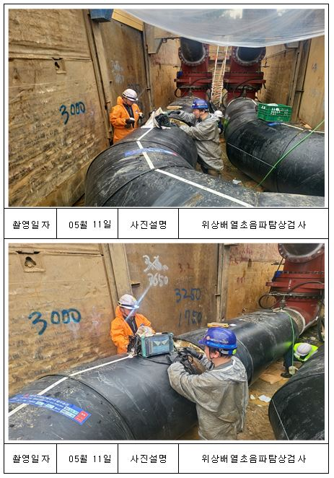
 |  |  |  |  |  |  |  |  |  |  |  |  |  | 개정번호 : 0

중 앙 지 사 |  |  |  | 6.0 사진대지 |  |  |  |  |  |  |  |  |  | 쪽 번 호 : 1 of 2

1. 사진대지

 | 1.1 위상배열초음파탐상검사(SEC.16)

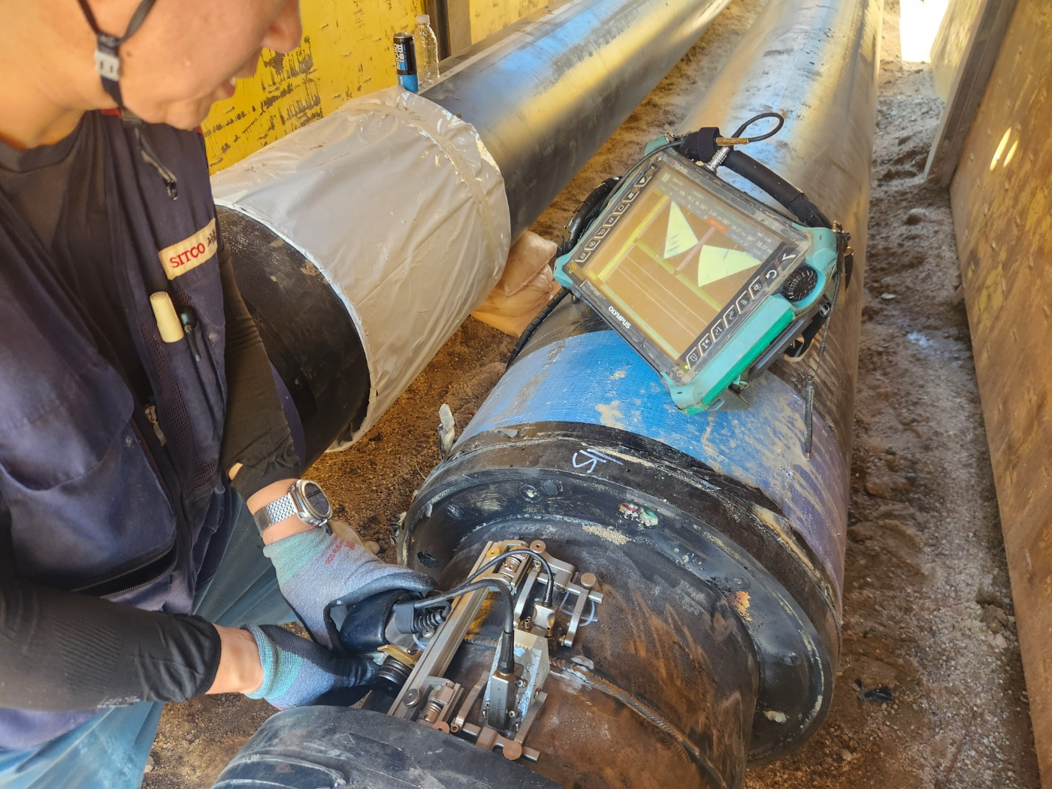
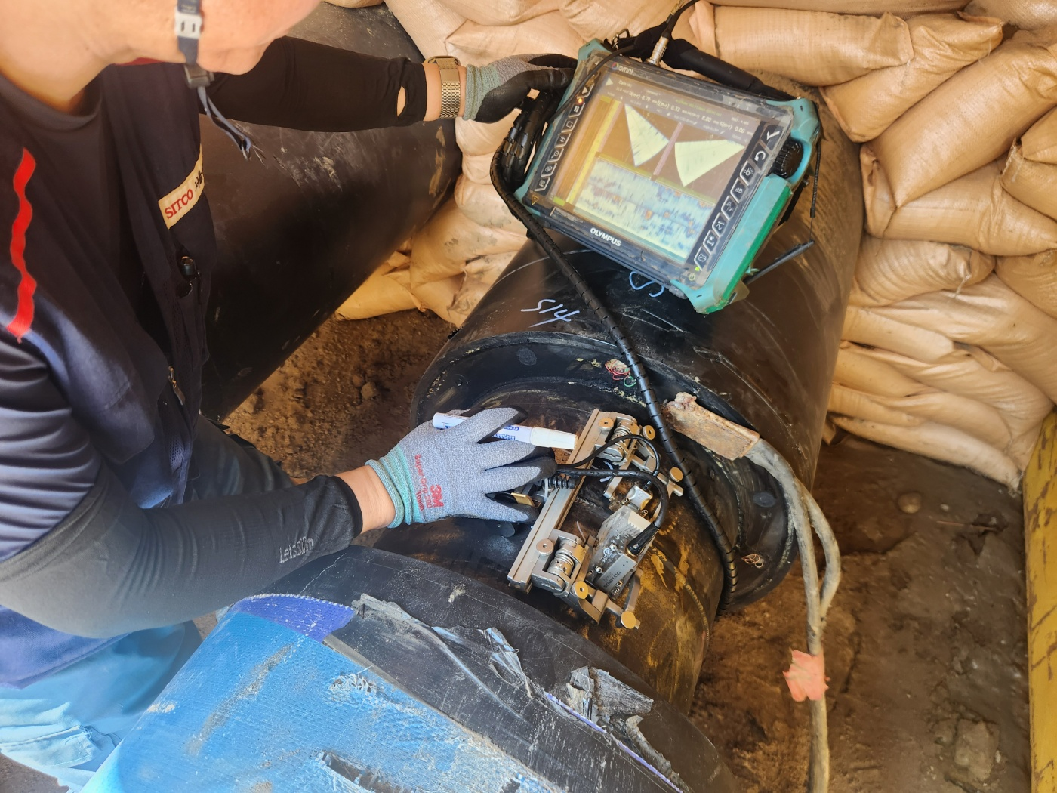

 |  |  |  |  |  |  |  |  |  |  |  |  |  |  |  |  |  |  |  |  |  | 18
 |  |  |  |  |  |  |  |  |  |  |  |  |  |  |  |  |  |  |  |  |  | 14

 | 2026-08-07 / Sec.13-2 / S11 / 위상배열 초음파탐상검사 |  |  |  |  |  |  |  |  |  | 2026-08-07 / Sec.13-2 / S14 / 위상배열 초음파탐상검사

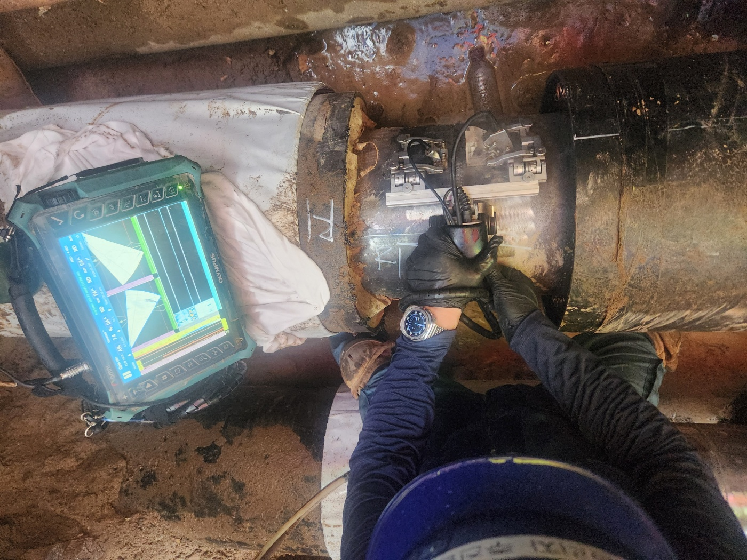
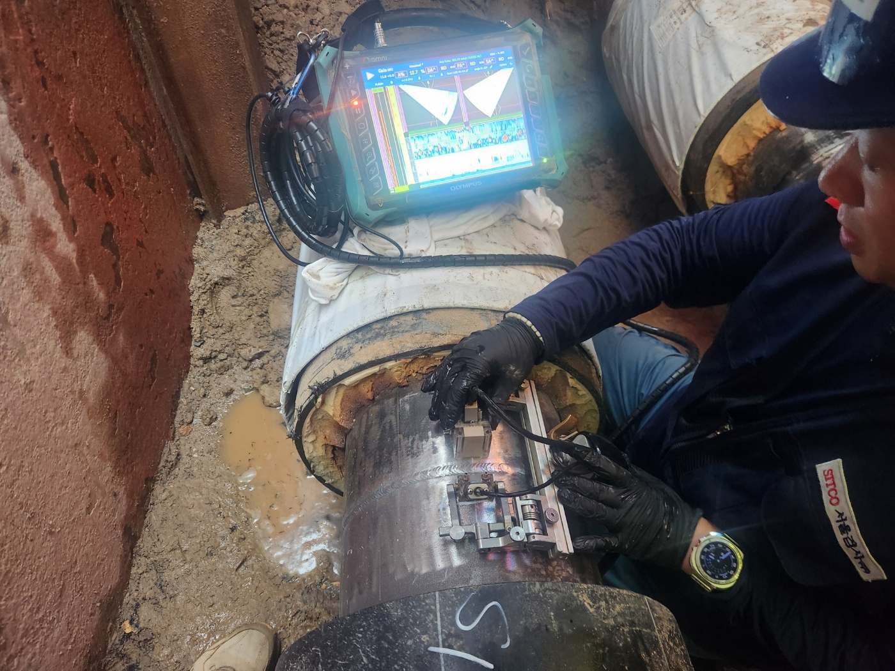

 | 2026-08-22 / Sec.08 / R01 / 위상배열 초음파탐상검사 |  |  |  |  |  |  |  |  |  | 2026-08-22 / Sec.08 / S01 / 위상배열 초음파탐상검사

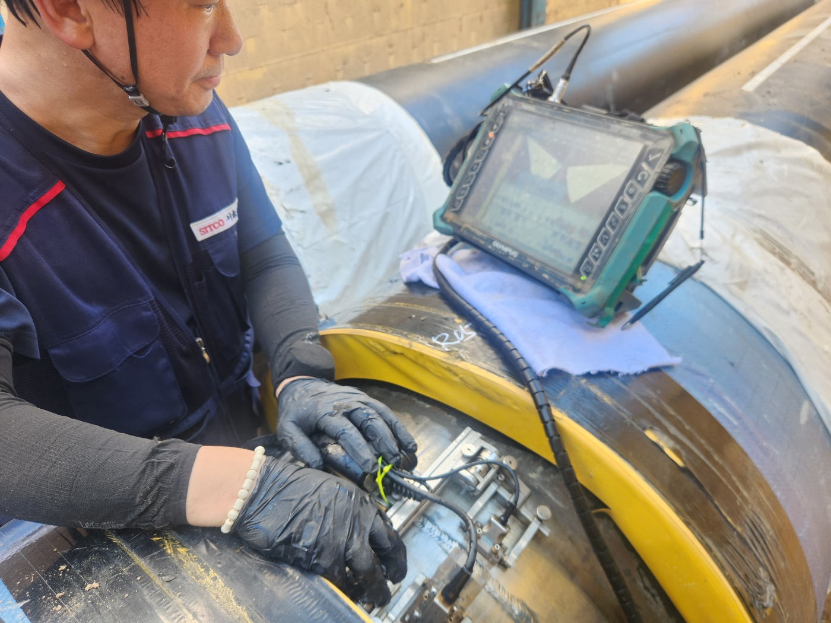
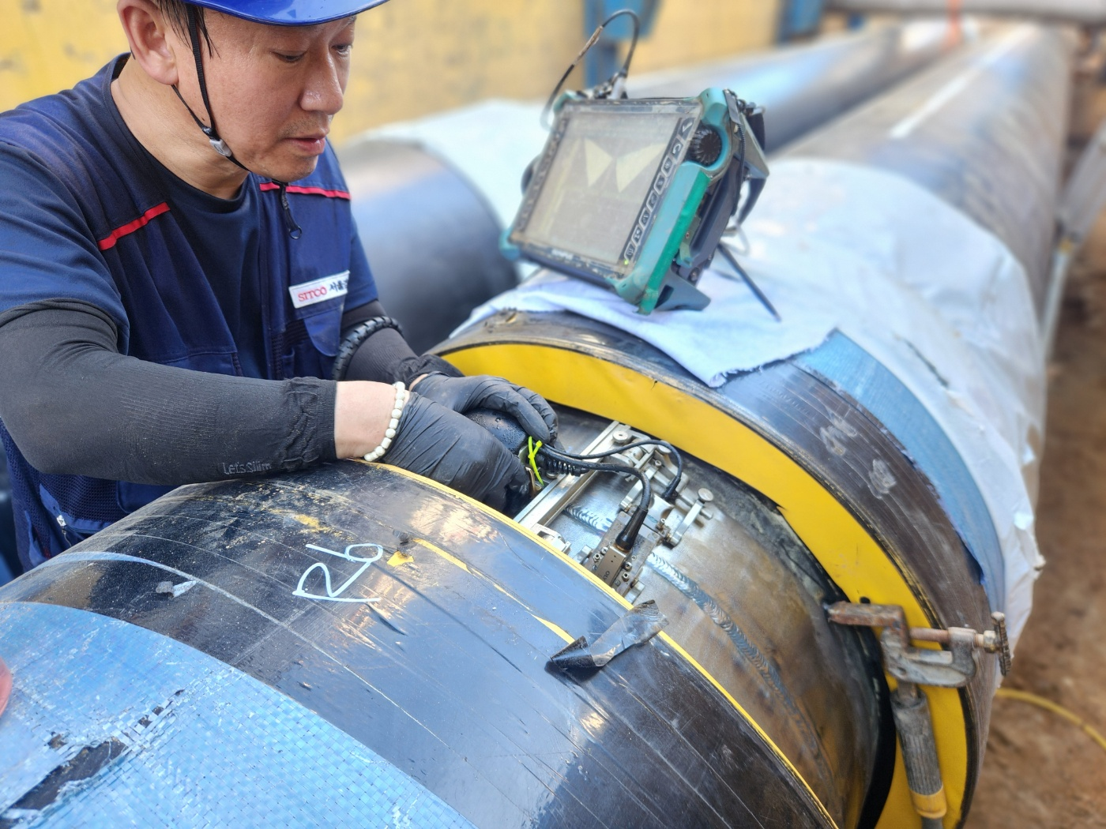

 | 2026-09-03 / Sec.012 / R05 / 위상배열 초음파탐상검사 |  |  |  |  |  |  |  |  |  | 2026-09-03 / Sec.012 / R06 / 위상배열 초음파탐상검사

 |  |  |  | [2026년 중앙지사 열수송관 비파괴검사용역 단가계약] 월 간 용 역 진 도 보 고 서 |  |  |  |  |  |  |  |  |  | 문서번호 : 월간용역진도보고서 01호

 |  |  |  |  |  |  |  |  |  |  |  |  |  | 개정번호 : 0

중 앙 지 사 |  |  |  | 6.0 사진대지 |  |  |  |  |  |  |  |  |  | 쪽 번 호 : 2 of 2

1. 사진대지

 | 1.1 위상배열초음파탐상검사(SEC.16) (계속 2)

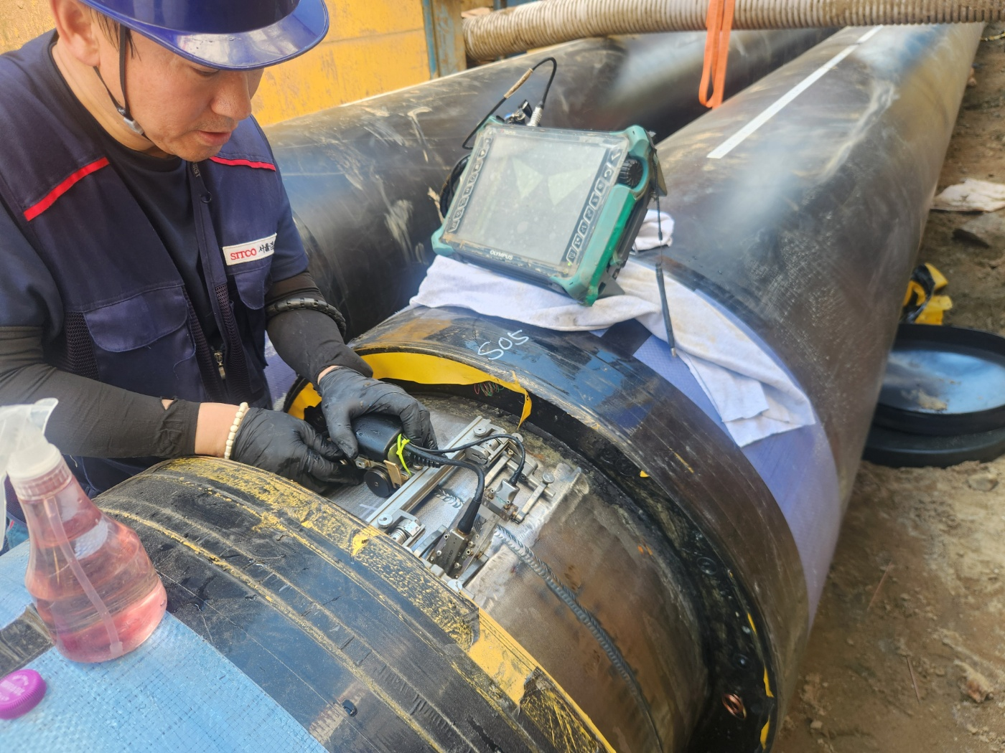

 |  |  |  |  |  |  |  |  |  |  |  |  |  |  |  |  |  |  |  |  |  | 18
 |  |  |  |  |  |  |  |  |  |  |  |  |  |  |  |  |  |  |  |  |  | 14

 | 2026-09-03 / Sec.012 / S05 / 위상배열 초음파탐상검사

 |  |  |  | 【2026년 중앙지사 열수송관 비파괴검사용역 단가계약】 월 간 용 역 진 도 보 고 서 |  |  |  |  |  |  |  |  |  | 문서번호 : 월간용역진도보고서 01호

 |  |  |  |  |  |  |  |  |  |  |  |  |  | 개정번호 : 0

중 앙 지 사 |  |  |  | 6.0 사진대지 |  |  |  |  |  |  |  |  |  | 쪽 번 호 : 4 of 6

6. 사진대지
 | 6.4 SEC.6

 |  |  |  |  |  |  |  |  |  |  |  |  |  | 문서번호 : 월간용역진도보고서 01호

 |  |  |  |  |  |  |  |  |  |  |  |  |  | 개정번호 : 0

중 앙 지 사 |  |  |  | 6.0 사진대지 |  |  |  |  |  |  |  |  |  | 쪽 번 호 : 5 of 6

6. 사진대지
 | 6.4 SEC.7

 |  |  |  |  |  |  |  |  |  |  |  |  |  | 문서번호 : 월간용역진도보고서 01호

 |  |  |  |  |  |  |  |  |  |  |  |  |  | 개정번호 : 0

중 앙 지 사 |  |  |  | 6.0 사진대지 |  |  |  |  |  |  |  |  |  | 쪽 번 호 : 6 of 6

6. 사진대지
 | 6.4 SEC.8

